每日进展
所属模块 | 问题描述 | 优先级 | 日期 | 内容截图 |  | 备注 | 状态 | 提出人 | 解决人 | 问题回复 | 最后更新时间 | 最后更新人 | 父记录 | 附件
登录 | 登录页面好像有个banner？滑动了没反应 | P3 | 2026-07-20 | 1-登录-image.png | 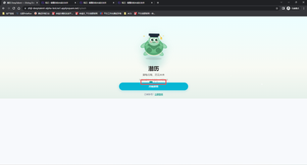 |  | 待处理 | 王威 |  |  | 2026-07-20 | 刘新
登录 | 用自己的手机验证码登录后，信息仍然显示默认登录的账号信息 | P1 | 2026-07-20 | 2-登录-image.png | 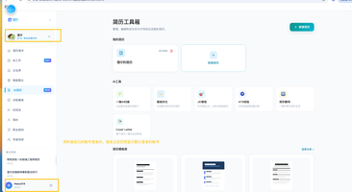 |  | 待处理 | 刘新 |  |  | 2026-07-20 | 刘新
ai简历 | 简历工具箱空状态移除中间虚线「新建简历」占位卡片 | P3 | 2026-07-20 | 3-ai简历-image.png | 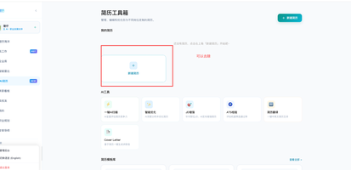 |  | 待处理 | 刘新 |  |  | 2026-07-20 | 刘新
ai简历 | 智能简历解析页面底部「解析简历内容」按钮尺寸缩小优化 | P4 | 2026-07-20 | 4-ai简历-image.png | 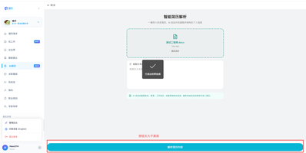 |  | 待处理 | 刘新 |  |  | 2026-07-20 | 刘新
ai简历 | 新建简历完成后，「我的简历」区域不展示新建记录，仍显示空状态提示 | P1 | 2026-07-20 | 5-ai简历-image.png | 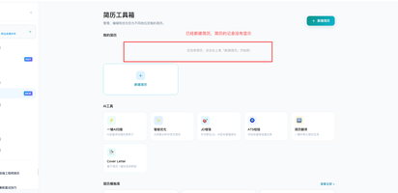 |  | 待处理 | 刘新 |  |  | 2026-07-20 | 刘新
ai简历 | 简历工具箱页面无法垂直滚动，简历模板库「查看全部」按钮点击无响应 | P2 | 2026-07-20 | 6-ai简历-image.png | 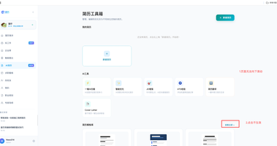 |  | 待处理 | 刘新 |  |  | 2026-07-20 | 刘新
ai简历-新建-从档案读取 | 从档案读取弹窗无档案信息展示，且不支持直接编辑补充档案内容 | P2 | 2026-07-20 | 7-ai简历-新建-从档案读取-image.png | 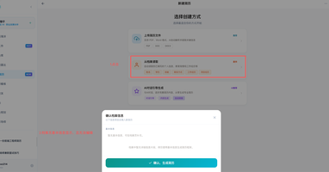 |  | 待处理 | 刘新 |  |  | 2026-07-20 | 刘新
ai简历-新建-从档案读取 | 档案弹窗无信息时点击确认生成简历，产出简历内容与真实档案数据不一致 | P1 | 2026-07-20 | 8-ai简历-新建-从档案读取-image.png,8-ai简历-新建-从档案读取-image.png | 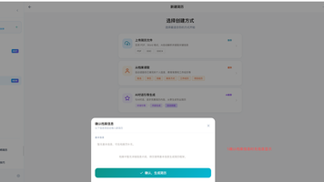 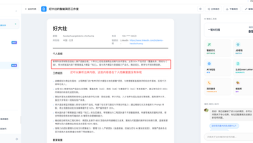 |  | 待处理 | 刘新 |  |  | 2026-07-20 | 刘新
ai简历-新建-从档案读取 | 1. 有无内容时「LinkedIn」标签仍常驻显示；2. 链接文本过长自动换行破坏布局；3. 链接说明给人一种以文字说明的感觉，应该是显示链接还是文字？4. 点击链接无法跳转，超链接功能失效 | P2 | 2026-07-20 | 9-ai简历-新建-从档案读取-image.png | 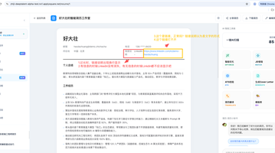 |  | 待处理 | 刘新 |  |  | 2026-07-20 | 刘新
ai简历-新建-上传简历文件 | 正常合规 Word 简历文件上传后解析失败，个人总结区域展示损坏文件报错提示（上传简历如附件） | P2 | 2026-07-20 | 10-ai简历-新建-上传简历文件-image.png | 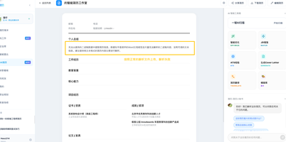 |  | 待处理 | 刘新 |  |  | 2026-07-20 | 刘新 |  | 10-ai简历-新建-上传简历文件-尹伟成-测试工程师.docx
ai简历 | 简历执行删除操作，刷新页面后简历卡片依旧展示，删除未生效 | P2 | 2026-07-20 | 11-ai简历-image.png,11-ai简历-20260720_163124.mp4 | 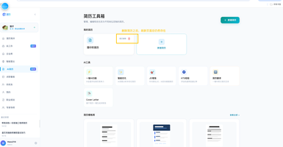 |  | 待处理 | 刘新 |  |  | 2026-07-20 | 刘新
ai简历-新建-上传简历文件 | 上传合规 TXT 简历文件，解析接口返回 HTTP 504，解析流程失败（上传文件如附件） | P1 | 2026-07-20 | 12-ai简历-新建-上传简历文件-image.png | 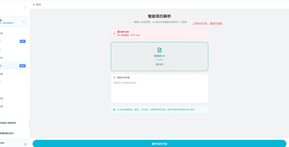 |  | 待处理 | 刘新 |  |  | 2026-07-20 | 刘新 |  | 12-ai简历-新建-上传简历文件-张剑波.txt
ai简历-新建-ai对话引导生成简历 | AI 对话引导生成简历流程，产出简历全字段空白无内容 | P1 | 2026-07-20 | 13-ai简历-新建-ai对话引导生成简历-image.png,13-ai简历-新建-ai对话引导生成简历-20260720_164455.mp4 | 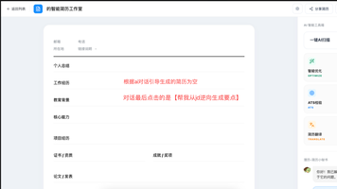 |  | 待处理 | 刘新 |  |  | 2026-07-20 | 刘新
ai简历-新建-ai对话引导生成简历 | 未完成可选材料上传时，系统误判信息收集完整，直接进入简历生成流程 | P1 | 2026-07-20 | 14-ai简历-新建-ai对话引导生成简历-image.png | 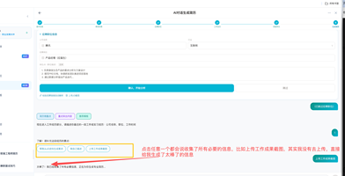 |  | 待处理 | 刘新 |  |  | 2026-07-20 | 刘新
ai简历-新建-ai对话引导生成简历 | 对话信息未做正确的校验，直接跳过进入下一流程 | P1 | 2026-07-20 | 15-ai简历-新建-ai对话引导生成简历-20260720_165444.mp4,15-ai简历-新建-ai对话引导生成简历-image.png | 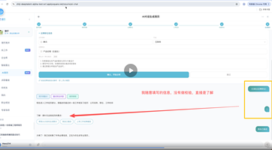 |  | 待处理 | 刘新 |  |  | 2026-07-20 | 刘新
ai简历-新建-ai对话引导生成简历 | 一键 AI 扫描分析页返回按钮移动至页面左上角对齐 | P4 | 2026-07-20 | 16-ai简历-新建-ai对话引导生成简历-image.png | 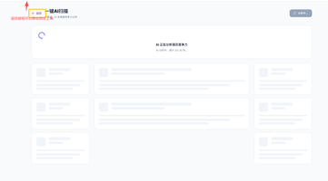 |  | 待处理 | 刘新 |  |  | 2026-07-20 | 刘新
ai简历-新建-ai对话引导生成简历 | 简历优化用途页面布局、间距、组件统一视觉调整，提升页面美观度 | P4 | 2026-07-20 | 17-ai简历-新建-ai对话引导生成简历-image.png,17-ai简历-新建-ai对话引导生成简历-20260720_173006.mp4 | 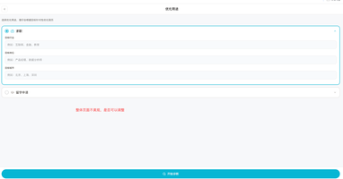 |  | 待处理 | 刘新 |  |  | 2026-07-20 | 刘新
ai简历-分享简历 | 简历分享外链页面无法拉取简历数据，全字段空白无内容展示 | P2 | 2026-07-20 | 18-ai简历-分享简历-image.png | 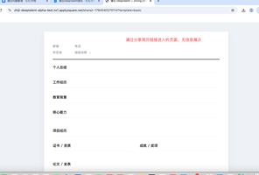 |  | 待处理 | 刘新 |  |  | 2026-07-20 | 刘新
ai简历-编辑简历 | 编辑工作亮点输入框输入内容时页面滚动随意跳动 | P1 | 2026-07-20 | 19-ai简历-编辑简历-20260720_174629.mp4 |  |  | 待处理 | 刘新 |  |  | 2026-07-20 | 刘新
ai简历 | 自我评价、状态信息模块错误展示起止时间拖拽调整按钮，该模块无时间属性，需移除 | P3 | 2026-07-20 | 20-ai简历-image.png | 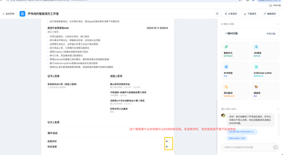 |  | 待处理 | 刘新 |  |  | 2026-07-20 | 刘新
ai简历-jd增强 | 职位库页面顶部左上角缺少返回按钮，无法快速回到上一级页面 |  | 2026-07-20 | 21-ai简历-jd增强-image.png,21-ai简历-jd增强-20260720_175746.mp4 | 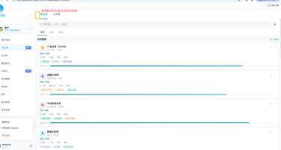 |  | 待处理 | 刘新 |  |  | 2026-07-20 | 刘新

